Shipping marks of inner carton
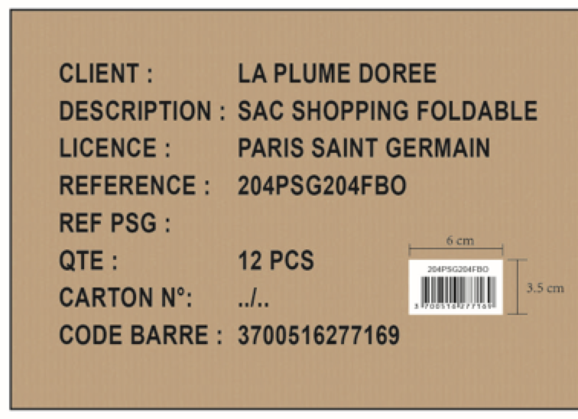
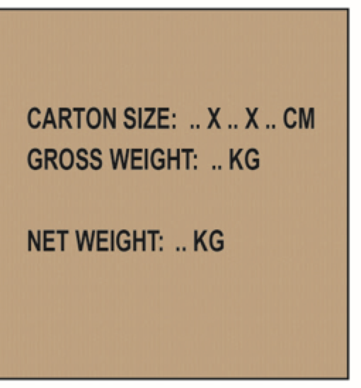
 | Shipping marks of inner carton(内箱箱唛)

 | KINGTOP METAL
 | REFS | Picture(图片) | Main Marks(正唛-两面) |  | Side Marks(侧唛-两面) |  | Bar code(条码)

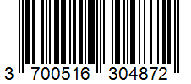
YJ-0741 | 23BMGU905PSG | 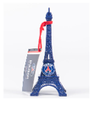 | CLIENT : | LA PLUME DOREE |  |  | 23BMGU905PSG
 |  |  | DESCRIPTION : | TOUR EIFFEL 10CM - PSG
 |  |  | LICENCE : | PARIS SAINT GERMAIN | CARTON SIZE: | 21.5 X 13.5 X 15 CM
 |  |  | REFERENCE : | 23BMGU905PSG | NET WEIGHT: | 0.43 KG
 |  |  | QTE : | 24
 |  |  | CARTON N°: | / 501
 |  |  | CODE BARRE : | 3700516304872

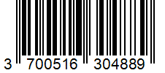
YJ-0742 | 23BMGU906PSG | 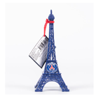 | CLIENT : | LA PLUME DOREE |  |  | 23BMGU906PSG
 |  |  | DESCRIPTION : | TOUR EIFFEL 15CM - PSG
 |  |  | LICENCE : | PARIS SAINT GERMAIN | CARTON SIZE: | 17.5 X 15.5 X 20.1 CM
 |  |  | REFERENCE : | 23BMGU906PSG | NET WEIGHT: | 0.53 KG
 |  |  | QTE : | 12
 |  |  | CARTON N°: | / 1002
 |  |  | CODE BARRE : | 3700516304889

YJ-0743 | 23BMGU907PSG | 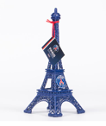 | CLIENT : | LA PLUME DOREE |  |  | 23BMGU907PSG
 |  |  | DESCRIPTION : | TOUR EIFFEL 22CM - PSG
 |  |  | LICENCE : | PARIS SAINT GERMAIN | CARTON SIZE: | 30 X 24 X 10.7 CM
 |  |  | REFERENCE : | 23BMGU907PSG | NET WEIGHT: | 0.8 KG
 |  |  | QTE : | 6
 |  |  | CARTON N°: | / 1334
 |  |  | CODE BARRE : | 3700516304896

